Sheet1
KECAMATAN | KODE | KELURAHAN/DESA | LUAS (km²)*) | SURVEYOR | ANALIS |  | =INDEX(Sheet1!$E$5:$E$21;MATCH(List_DP!F2;Sheet1!$C$5:$C$21;0)) |  | KEL | (All)

 |  |  |  |  |  |  | SURVEYOR | JUMLAH DATA | Row Labels | Count of JENIS PROPERTI
Kuta (Luas 17,52 km2) | 1001 | Tuban | 2.68 | Ketut Agus Sudiartawan | I Komang Adi Juniarta | 0 | Wayan Juniarta | 0 | Tanah & Bangunan | 180
 | 1002 | Kuta | 7.23 | I Ketut Pasek Sujiwa |  | 0 | I Ketut Pasek Sujiwa | 0 | Tanah Kosong | 692
 | 1003 | Kedonganan | 1.91 | Ketut Agus Sudiartawan |  | 0 | Umroni Ahmadi | 0 | Tanah saja (bangunan diabaikan) | 31
 | 1004 | Legian | 3.05 | Umroni Ahmadi |  | 0 | Ketut Agus Sudiartawan | 0 | Grand Total | 903
 | 1005 | Seminyak | 2.65 | Umroni Ahmadi |  | 0 | Made Panji Anom | 0
Kuta Selatan (Luas 101,13 km2) | 2001 | Pecatu | 26.41 | Wayan Juniarta | Isti Surtikanti | 0 | Made Sulatra | 0
 | 2002 | Ungasan | 14.99 | Made Panji Anom |  | 0 | I Komang Pasek | 0
 | 2003 | Kutuh | 8.56 | Wayan Juniarta |  | 0 | Wayan Sudana | 0
 | 1004 | Benoa | 28.28 | Made Panji Anom |  | 0 | TOTAL | 0
 | 1005 | Tanjung Benoa | 2.39 | Made Sulatra |  | 0
 | 1006 | Jimbaran | 20.5 | I Ketut Pasek Sujiwa |  | 0 |  | #REF!
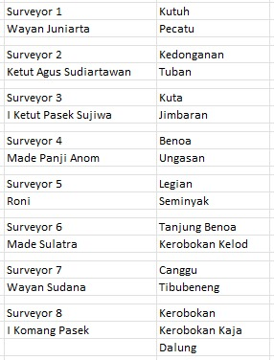
Kuta Utara (Luas 33,86 km2) | 1001 | Kerobokan Kelod | 5.26 | Made Sulatra | I Made Sutirta | 0
 | 1002 | Kerobokan | 5.42 | I Komang Pasek |  | 0
 | 1003 | Kerobokan Kaja | 5.3 | I Komang Pasek |  | 0
 | 2004 | Tibubeneng | 6.5 | Wayan Sudana |  | 0
 | 2005 | Canggu | 5.23 | Wayan Sudana |  | 0
 | 2006 | Dalung | 6.15 | I Komang Pasek |  | 0
 |  |  |  |  |  | 0 |  |  | Bulan I
 |  |  |  |  |  |  |  |  | Kuta | 61
 |  |  |  |  |  |  |  |  | Kuta Selatan | 160
 |  |  |  |  |  |  |  |  | Kuta Utara | 101
 |  |  |  |  |  |  |  |  | Jumlah | 322

Surveyor
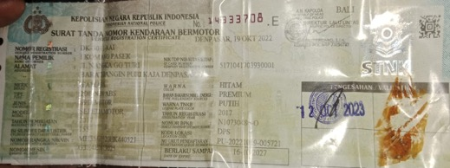
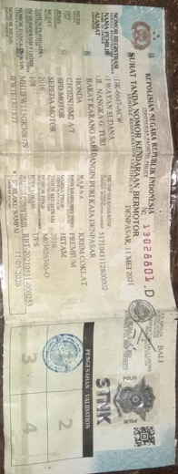
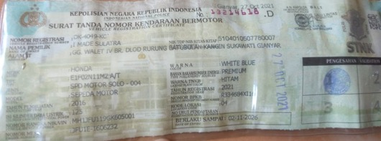
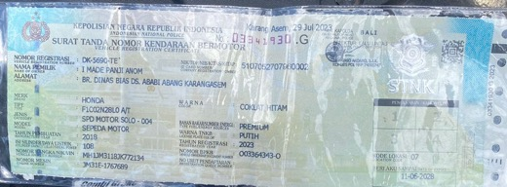
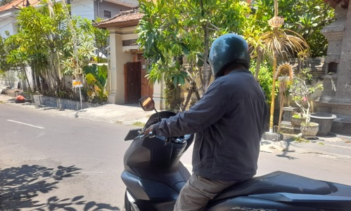
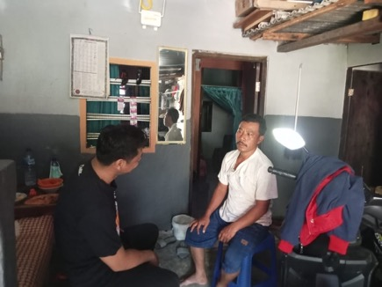
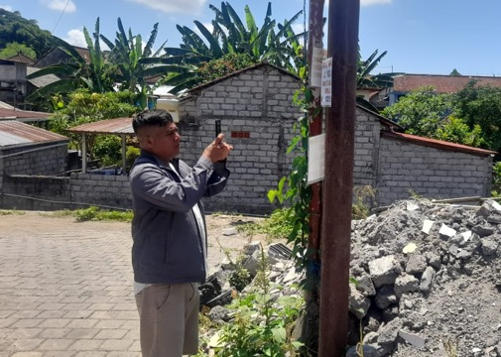
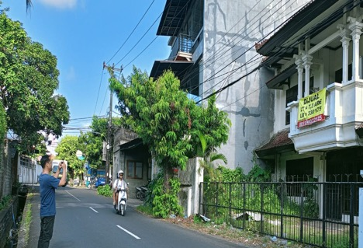
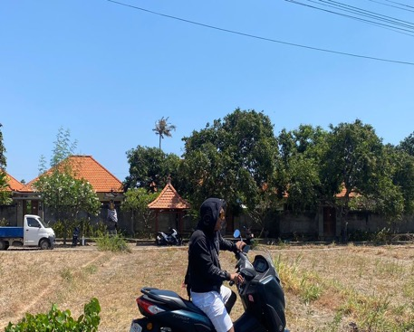
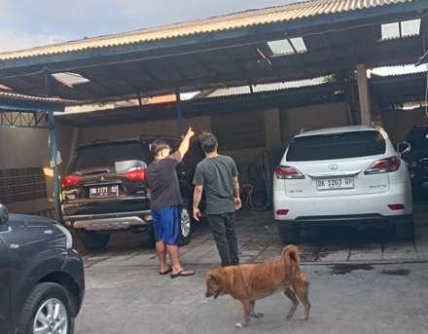
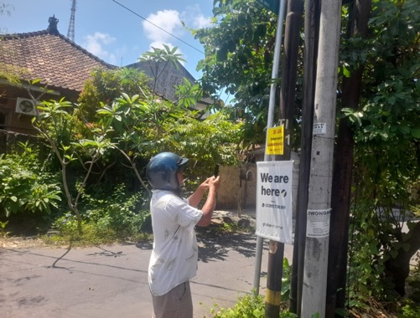
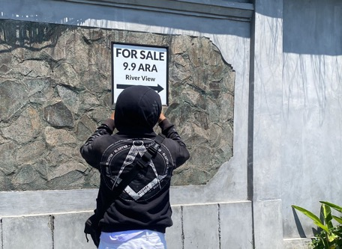
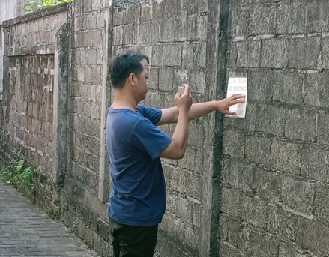
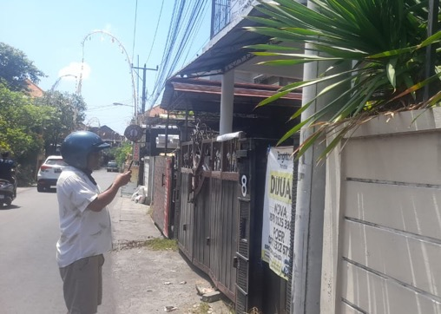
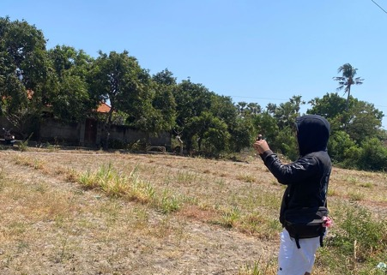
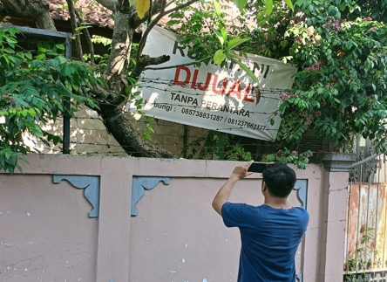
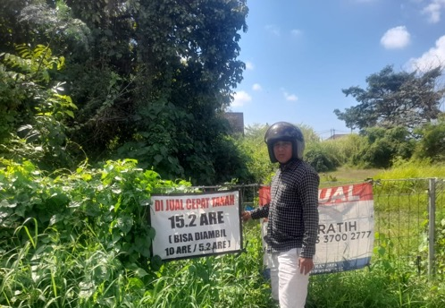
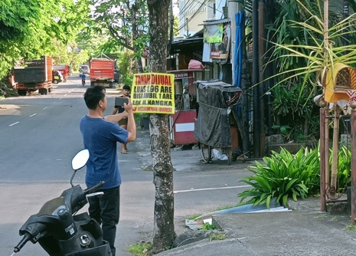
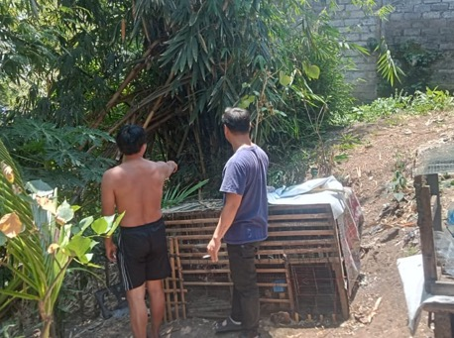
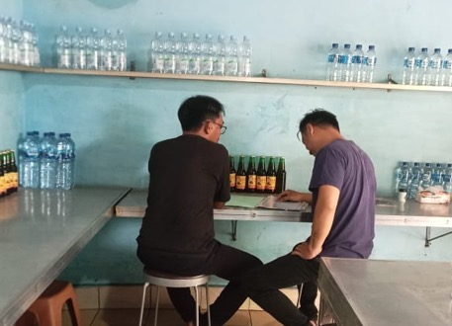
UMRONI AHMADI | WAYAN JUNIARTA | KETUT AGUS SUDIARTAWAN | I KETUT PASEK SUJIWA
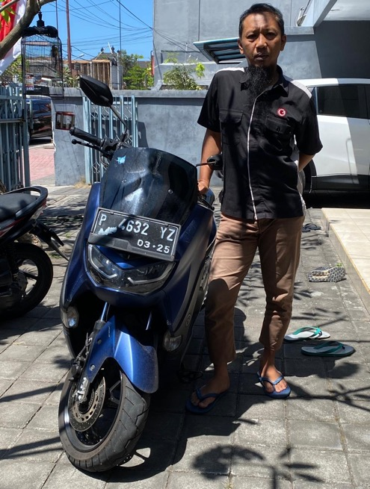
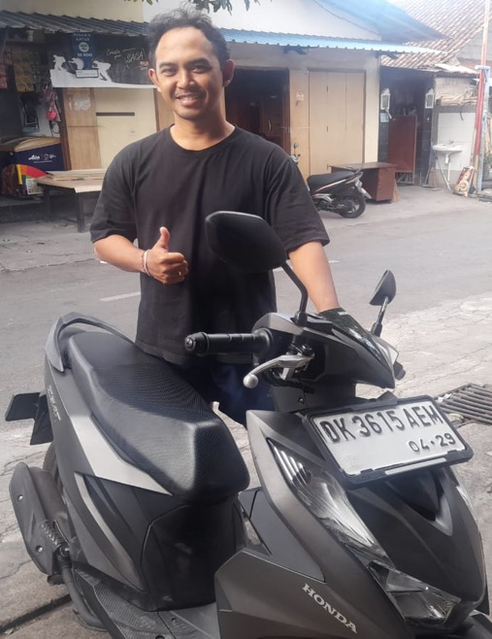
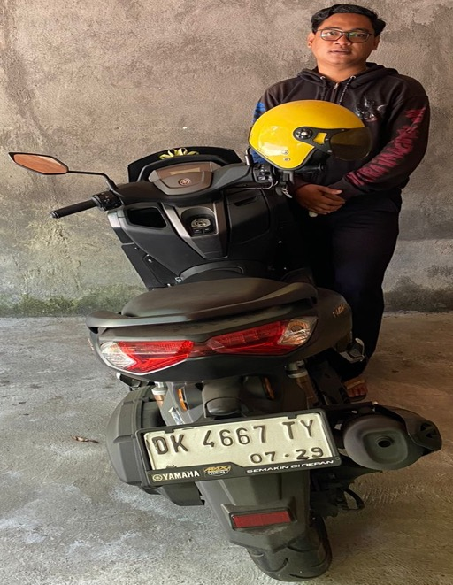
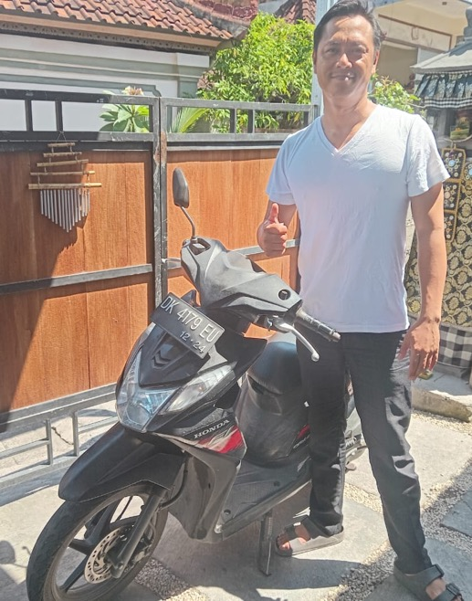
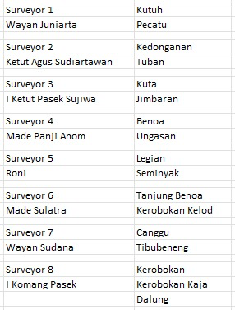

P 4632 YZ | DK 3615 AEM | DK 4667 TY | DK 4179 EU
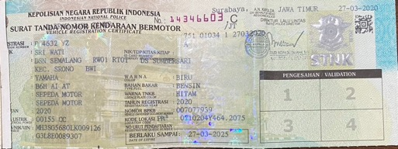
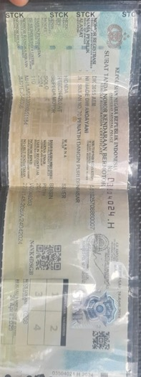
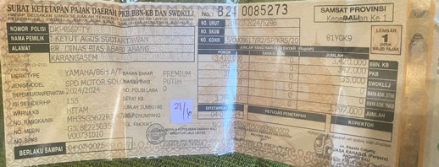
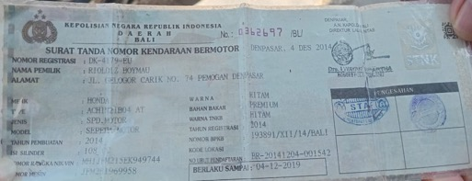

I KOMANG PASEK | WAYAN SUDANA | MADE SULATRA | MADE PANJI ANOM
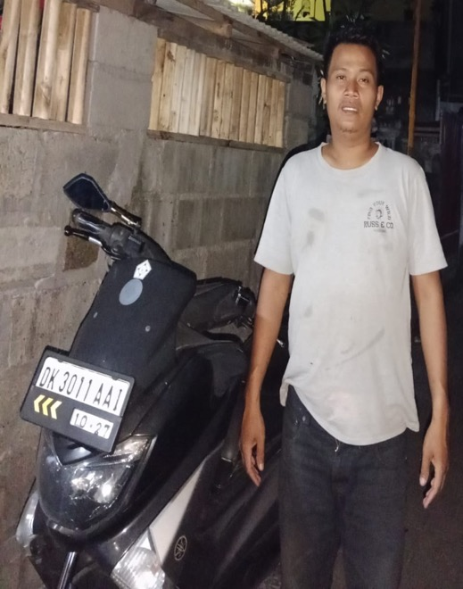
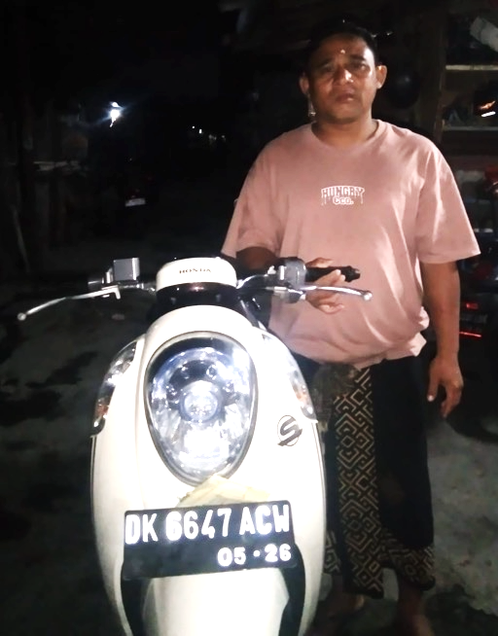
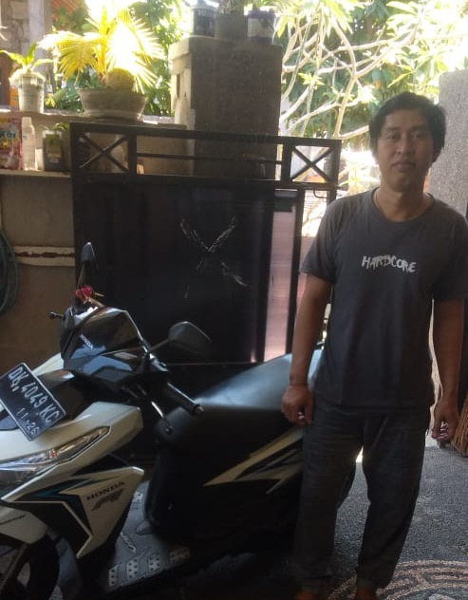
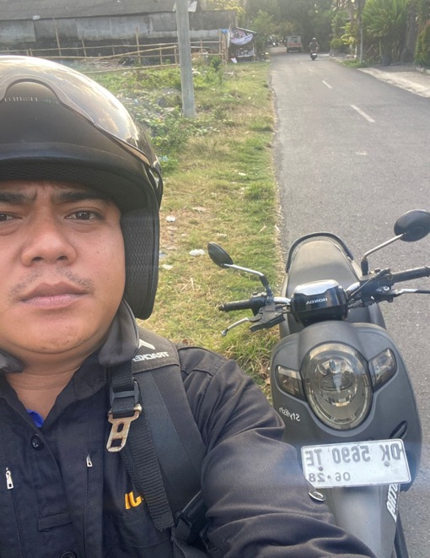

DK 3011 AAI | DK 6647 ACW | DK 4049 KC | DK5690 TE

Analis
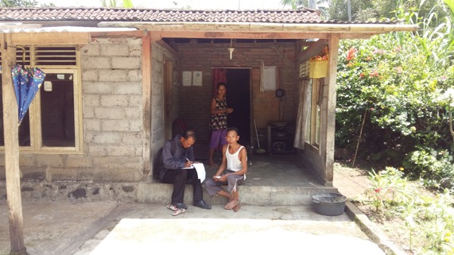
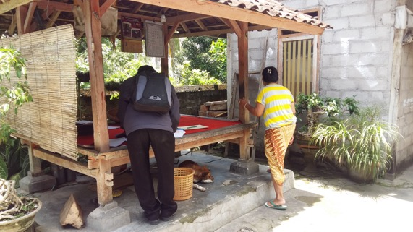
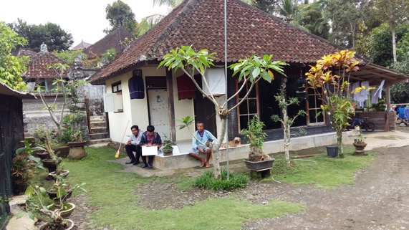
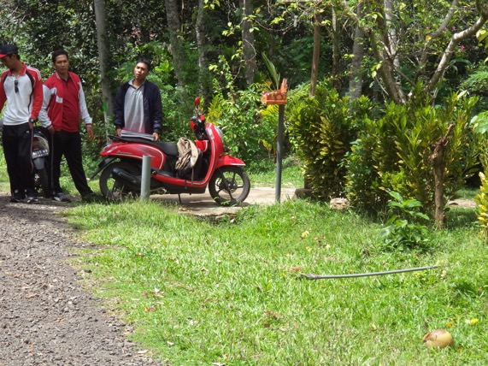
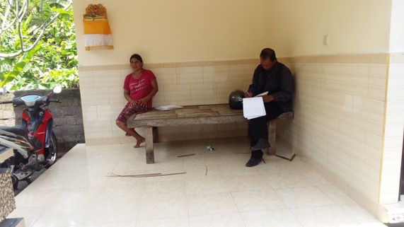
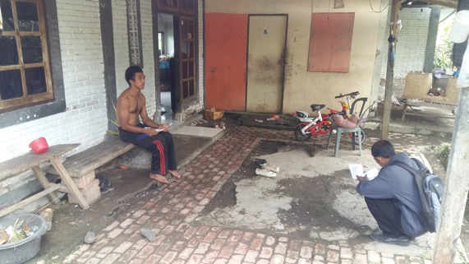
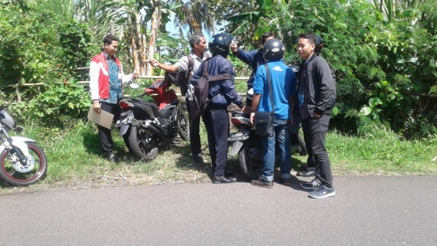
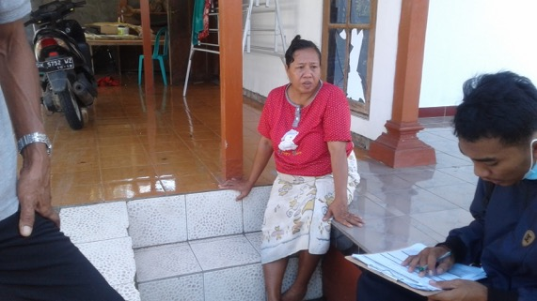
SKETSA ANALIS ZONASI KECAMATAN KUTA SELATAN |  | DOKUMENTASI SURVEY HARGA PASAR TANAH | HASIL KUMPULAN DATA HARGA PASAR TANAH

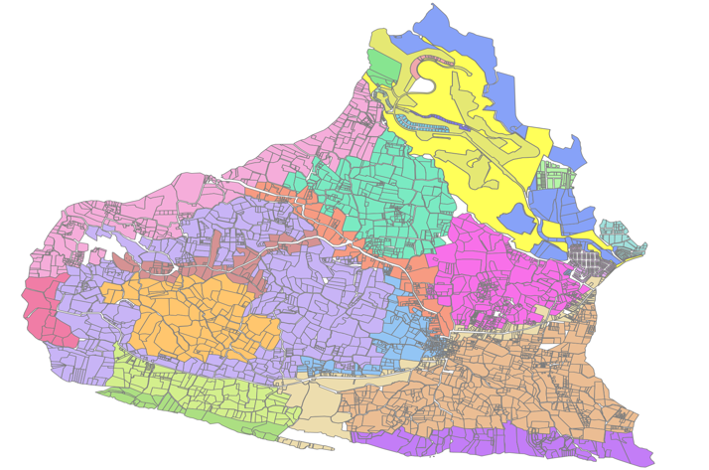
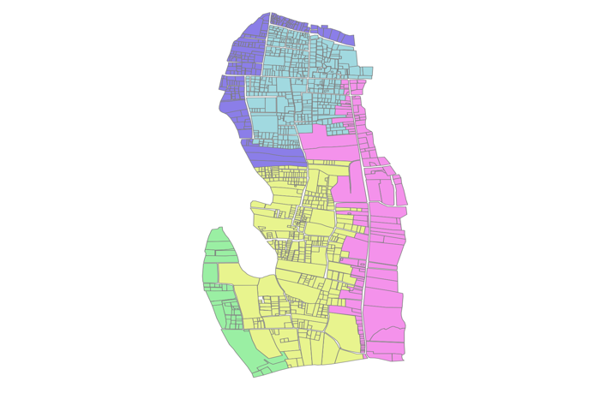



ZONASI DESA PECATU | ZONASI DESA TANJUNG BENOA

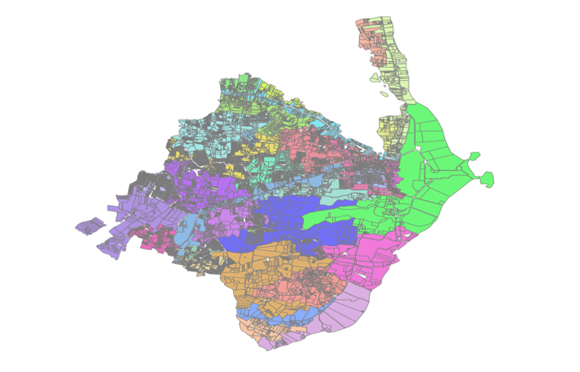
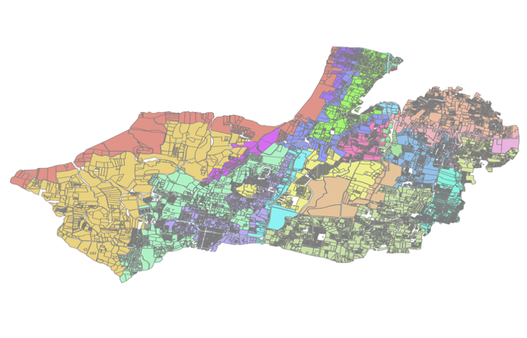

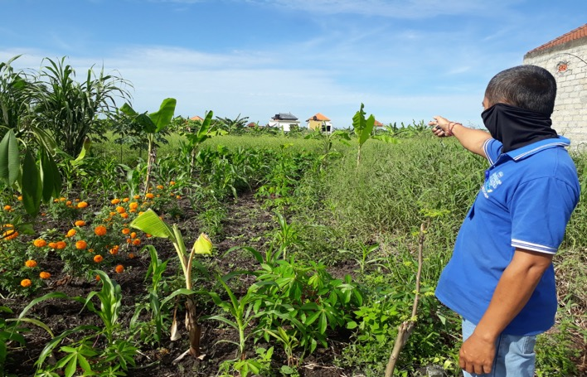

ZONASI DESA BENOA | ZONASI DESA JIMBARAN

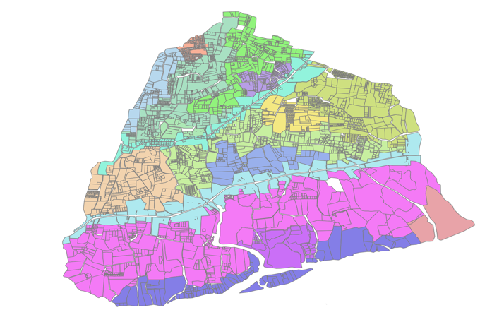
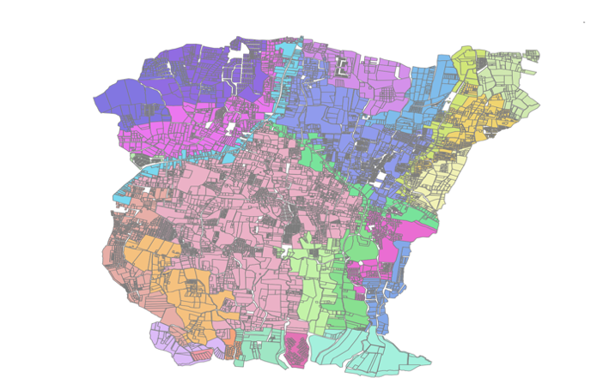


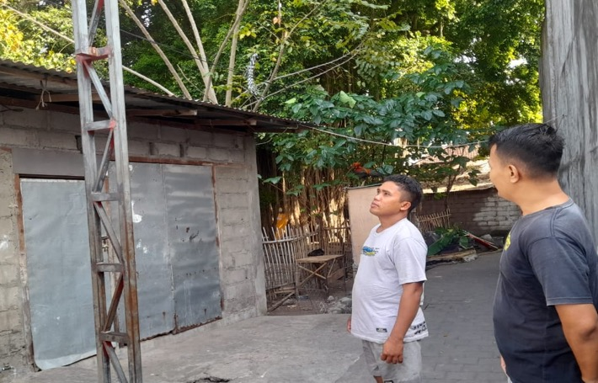

ZONASI DESA KUTUH | ZONASI DESA UNGASAN

SKETSA ANALIS ZONASI KECAMATAN KUTA |  | DOKUMENTASI SURVEY HARGA PASAR TANAH | HASIL KUMPULAN DATA HARGA PASAR TANAH






ZONASI KELURAHAN TUBAN | ZONASI KELURAHAN KUTA






ZONASI KELURAHAN KEDONGANAN | ZONASI KELURAHAN LEGIAN





ZONASI KELURAHAN SEMINYAK
SKETSA ANALIS ZONASI KECAMATAN KUTA UTARA |  | DOKUMENTASI SURVEY HARGA PASAR TANAH | HASIL KUMPULAN DATA HARGA PASAR TANAH




ZONASI DESA PECATU | ZONASI DESA TANJUNG BENOA




ZONASI DESA BENOA | ZONASI DESA JIMBARAN




ZONASI DESA KUTUH | ZONASI DESA UNGASAN

